Inspección MOTO
 |  | FORMATO PREOPERACIONA MOTOCICLETA |  |  |  |  |  |  |  |  |  |  |  |  |  |  |  |  |  | Codigo: PESV-FT-021
 |  |  |  |  |  |  |  |  |  |  |  |  |  |  |  |  |  |  |  | Version: 1 |  |  | Pág. 1 de 1
 |  |  |  |  |  |  |  |  |  |  |  |  |  |  |  |  |  |  |  | Fecha: 21/01/2026
1. DATOS DEL CONDUCTOR Y DEL VEHICULO
SEMANA DEL ___ DE ____________ AL ____ DE ___________ DEL ______ |  |  |  |  |  |  |  |  | NOMBRE: |  |  |  |  |  |  |  |  |  |  | C.C:
No. Licencia de Conducción: |  |  |  | Vence: |  |  |  |  | Categoría: |  |  |  |  | Placa:
Restricciones de la licencia: |  |  |  |  |  | Marca: |  |  |  |  |  |  |  | Modelo:
2. TIPO DE VEHÍCULO
Motocicleta inferior o igual a 125 cc: |  |  |  |  |  |  |  | Motocicleta superior 125 cc:
3. VERIFICACIÓN DOCUMENTOS
Documentos |  |  | Numero
1 | Licencia de Tránsito del Vehículo
2 | Seguro Obligatorio de Accidentes de Transito SOAT
3 | Certificado de Revisión Técnico Mecánica//Gases
4. VERIFICACIÓN MOTOCICLETA
ESTADO (CRITERIO DE CALIFICACIÓN): B: BUENO M: MALO N/A: NO APLICA
CRITERIOS |  |  |  |  | LUNES DD-MM-AAAA |  |  | MARTES DD-MM-AAAA |  |  | MIERCOLES DD-MM-AAAA |  |  | JUEVES DD-MM-AAAA |  |  | VIERNES DD-MM-AAAA |  |  | SABADO DD-MM-AAAA |  |  | DOMINGO DD-MM-AAAA
 |  |  |  |  | B | M | N/A | B | M | N/A | B | M | N/A | B | M | N/A | B | M | N/A | B | M | N/A | B | M | N/A
1 | NIVEL DE ACEITE
2 | FUGAS DE ACEITE Y GOTEOS
3 | RUIDOS EN EL MOTOR
4 | TANQUE GASOLINA Y TAPA
5 | ESTADO Y FUNCIONAMIENTO DE LUCES DELANTERAS
6 | ESTADO Y FUNCIONAMIENTO DE LUCES TRASERAS
7 | ESTADO Y FUNCIONAMIENTO DE LUCES DIRECCIONALES
8 | CHASIS - MANUBRIO
9 | PEDALES Y MANIGUETAS
10 | REPOSAPIES CONDUCTOR Y PASAJERO
11 | LATONERÍA Y SILLÍN
12 | SUSPENSION (AMORTIGUADORES)
13 | FRENOS DELANTEROS Y TRASEROS (DISCO - CAMPANA)
14 | LLANTAS LABRADO (En el area de mayor desgaste, no podrá ser inferior a los 2mm.)
15 | RINES - RADIOS
16 | PORTA CADENA
17 | KIT DE ARRASTRE (CADENA - DISCO)
18 | TABLERO (TACOMETRO)
19 | PITO
20 | ESPEJOS RETROVISORES
21 | GATO (CENTRAL Y LATERAL)
22 | MOFLE (ESTADO - ROTOS - DEFECTUOSOS - RUIDO)
23 | PLACA (SIN PERMISO - TAPADAS - DEFECTUOSAS)
5. EQUIPO DE PREVENCIÓN Y SEGURIDAD VIAL
1 | CASCO INTEGRAL COMPLETO (NTC 4355)
2 | BOTAS DE SEGURIDAD
3 | IMPERMEABLE
FIRMA DE QUIEN REALIZA LA INSPECCIÓN
6. REFERENCIACIÓN VISUAL MOTOCICLETA |  |  |  |  |  |  |  |  |  |  |  |  | 7. REFERENCIACIÓN VISUAL CASCO
 |  |  |  |  |  |  |  |  |  |  |  |  | 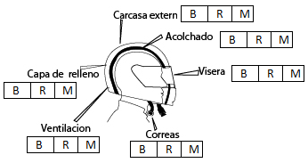 Marque con una "X" el estado de cada una de las partes del casco
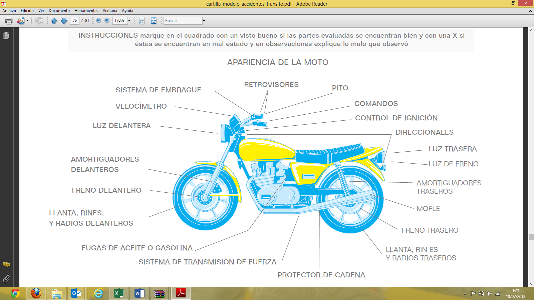
8. COMPROMISOS PENDIENTES DEL CONDUCTOR (aplica para todos los vehículos)
OBSERVACIONES

NOMBRE Y CARGO DE QUIEN INSPECCIONA:

